Sheet1
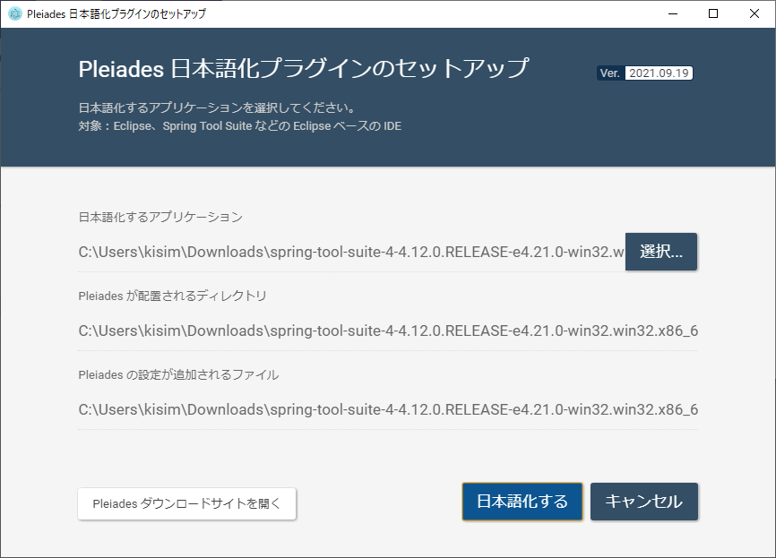
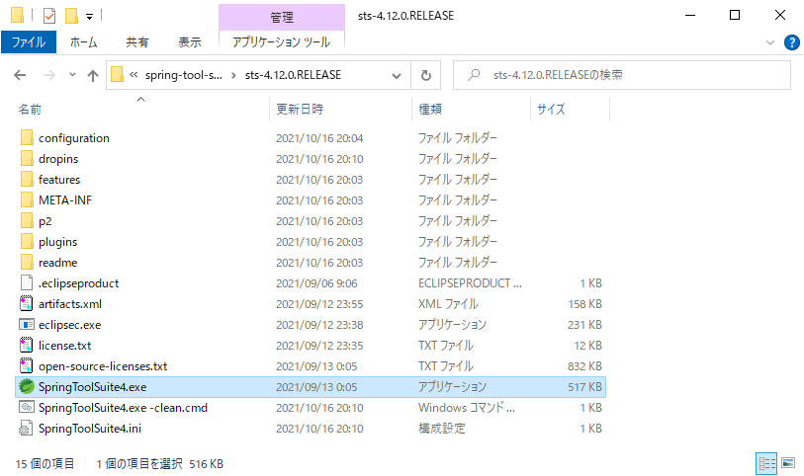
①STSの公式サイトに移動し、jarファイルをダウンロードします。
公式サイト https://spring.io/tools/

②解凍する

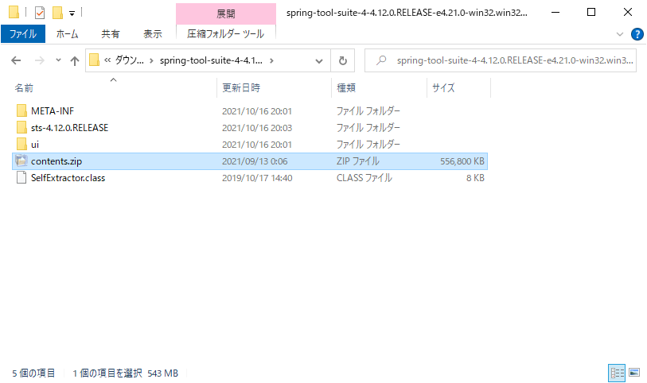

③日本語化のために、Pleiades プラグイン・ダウンロードを下記サイトよりダウンロード
https://mergedoc.osdn.jp/

④解凍する
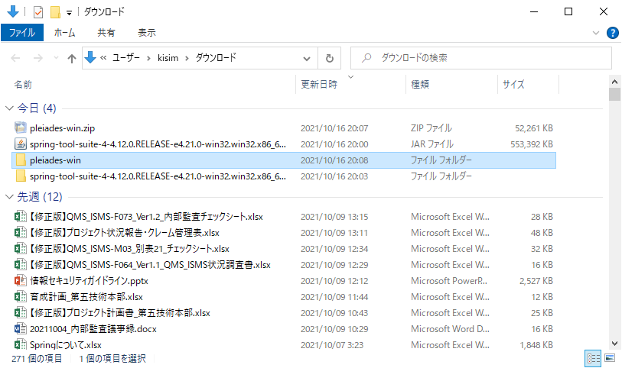

⑤setup.exeをクリック

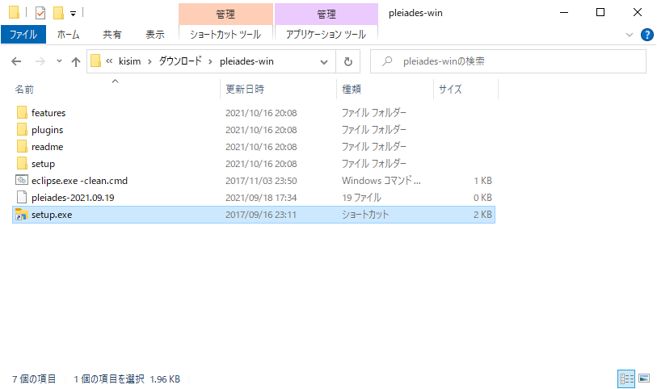

⑥日本語化するアプリケーションに、②で解凍したフォルダーにあるSpringToolSuite4.exeを選択

mybatis設定（gitのプロジェクトは設定済みです）
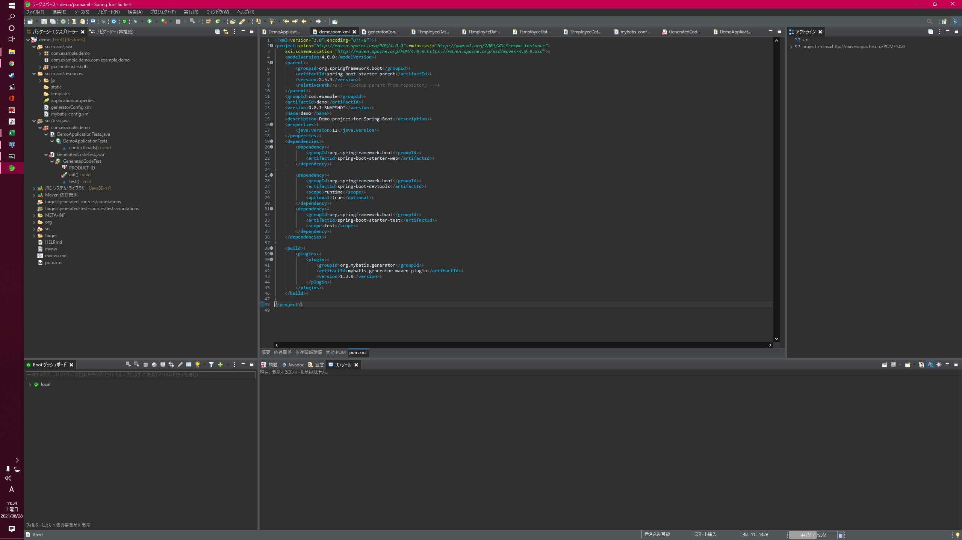

追加

このファイル

postgresに接続するための接続情報
passwordはインストール時に自分で設定したやつ
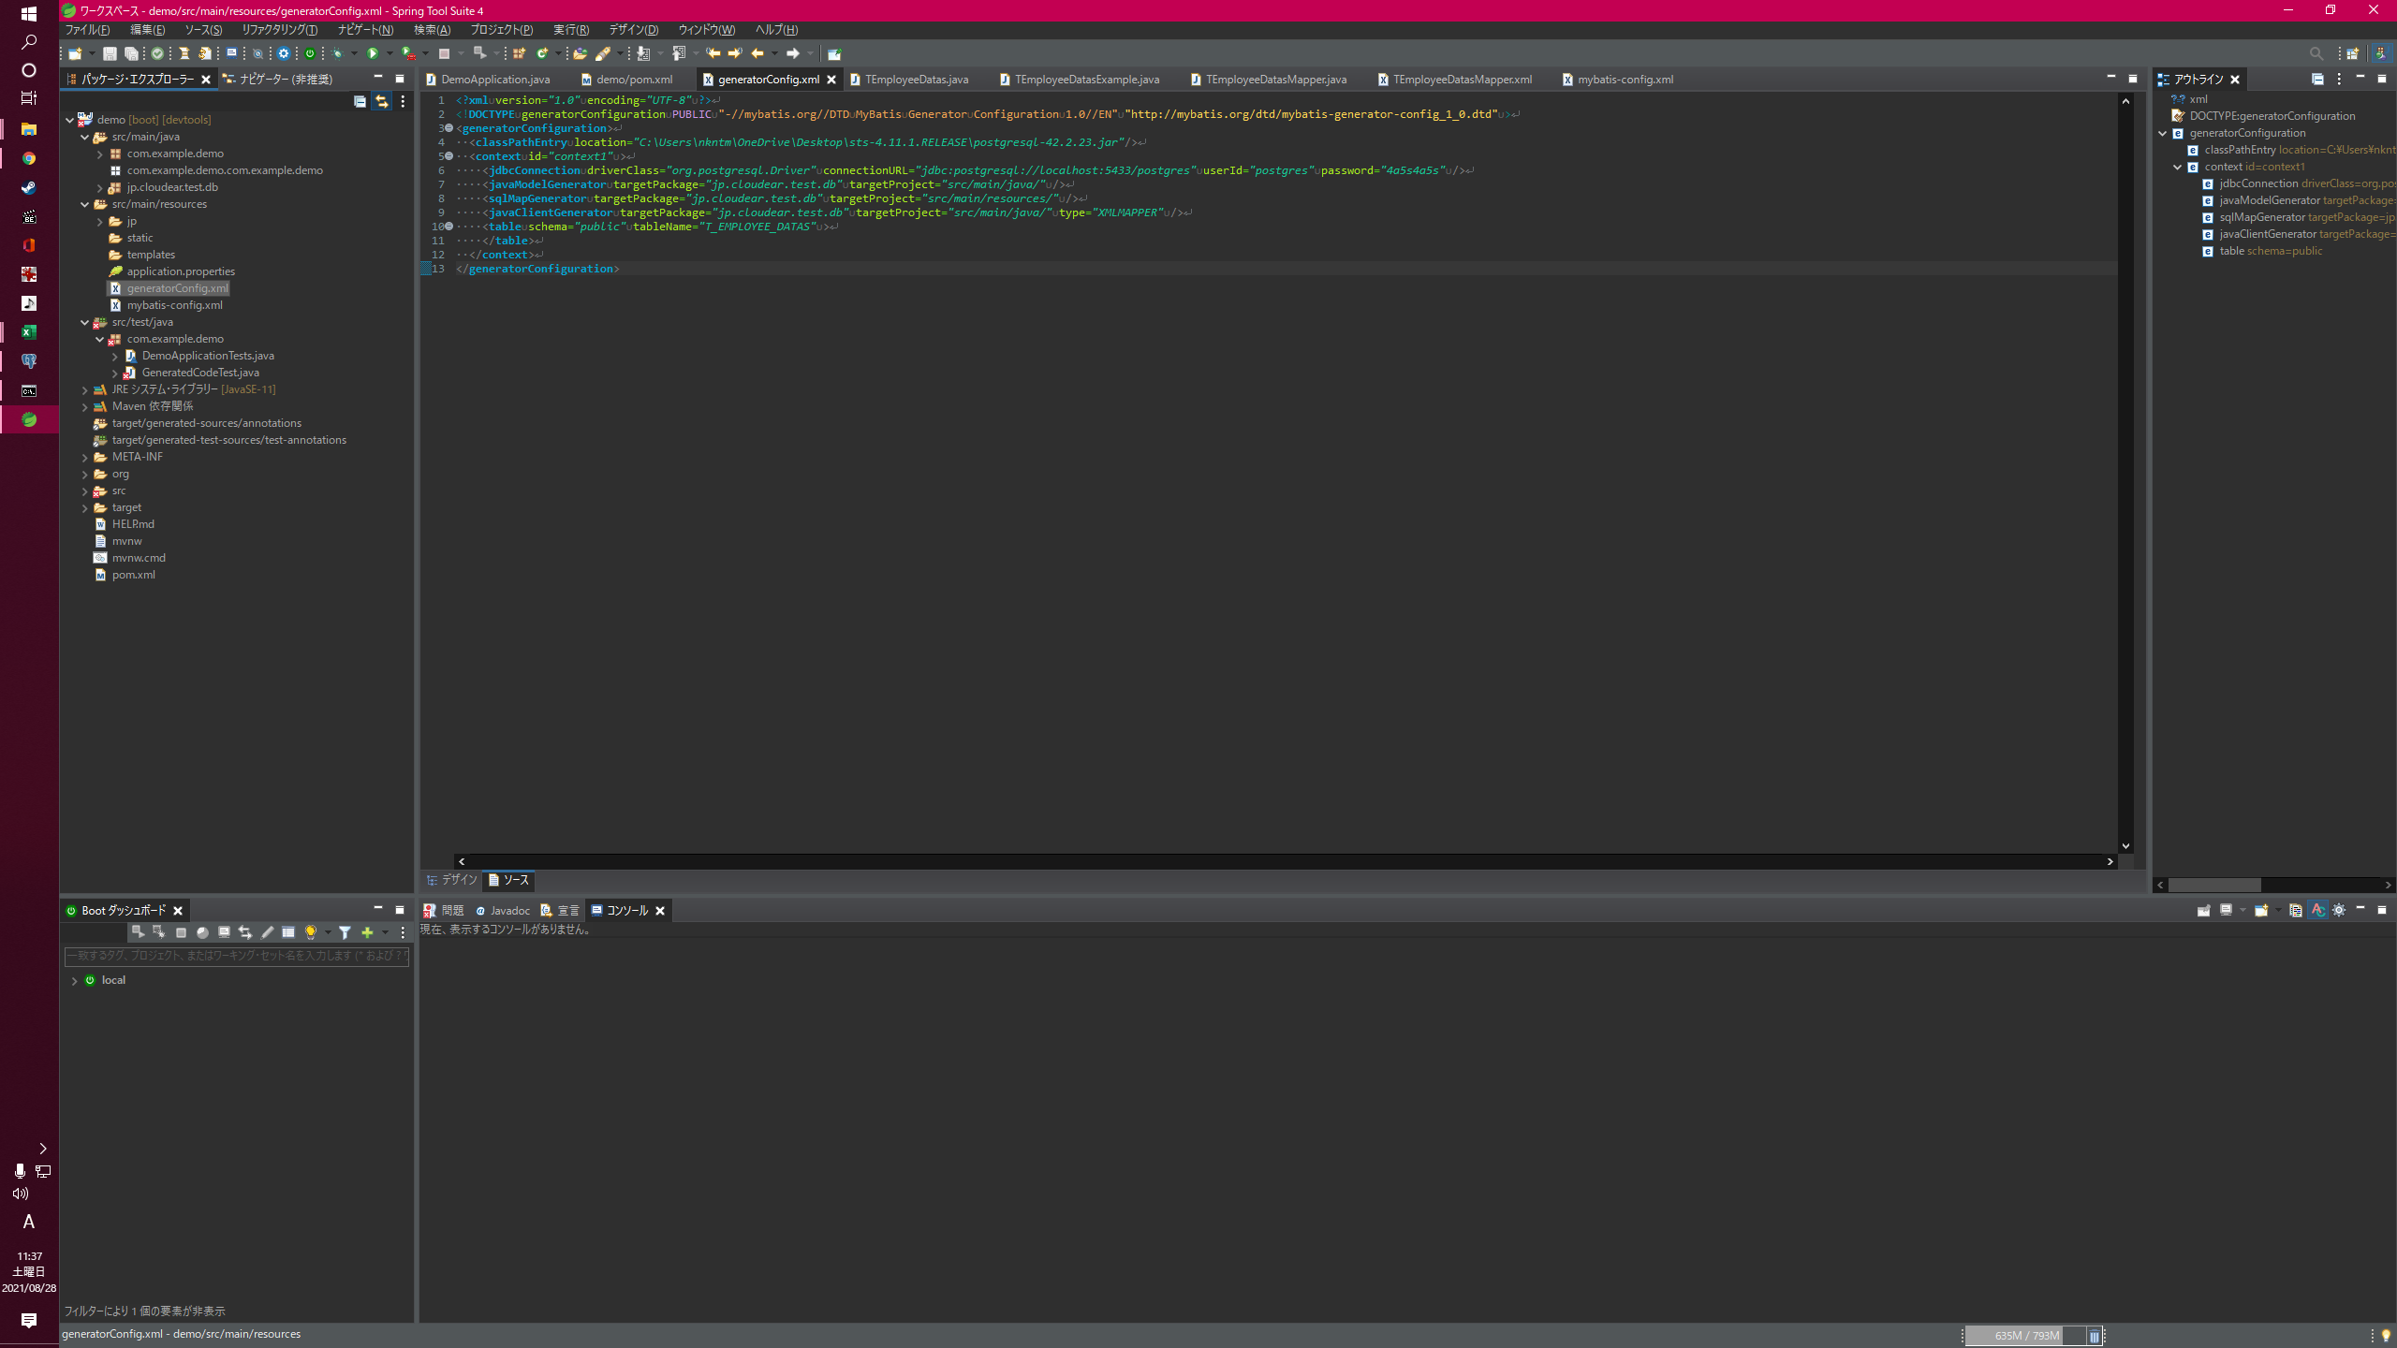
jarは自分が保存した場所

作成したい場所
どのテーブルにアクセスするかの情報
このファイル
を作成

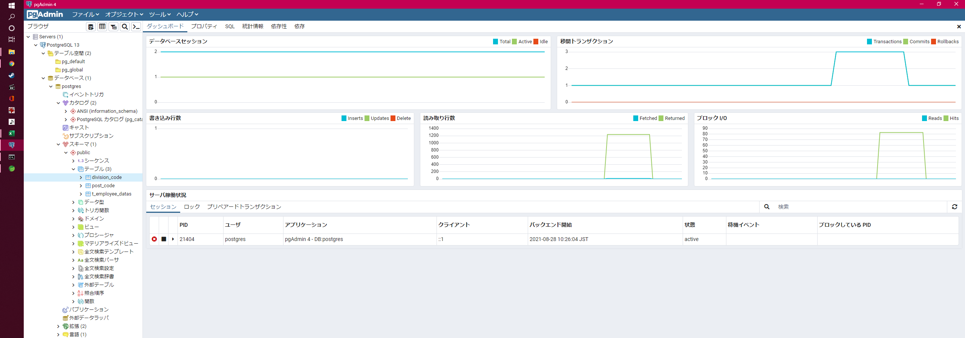

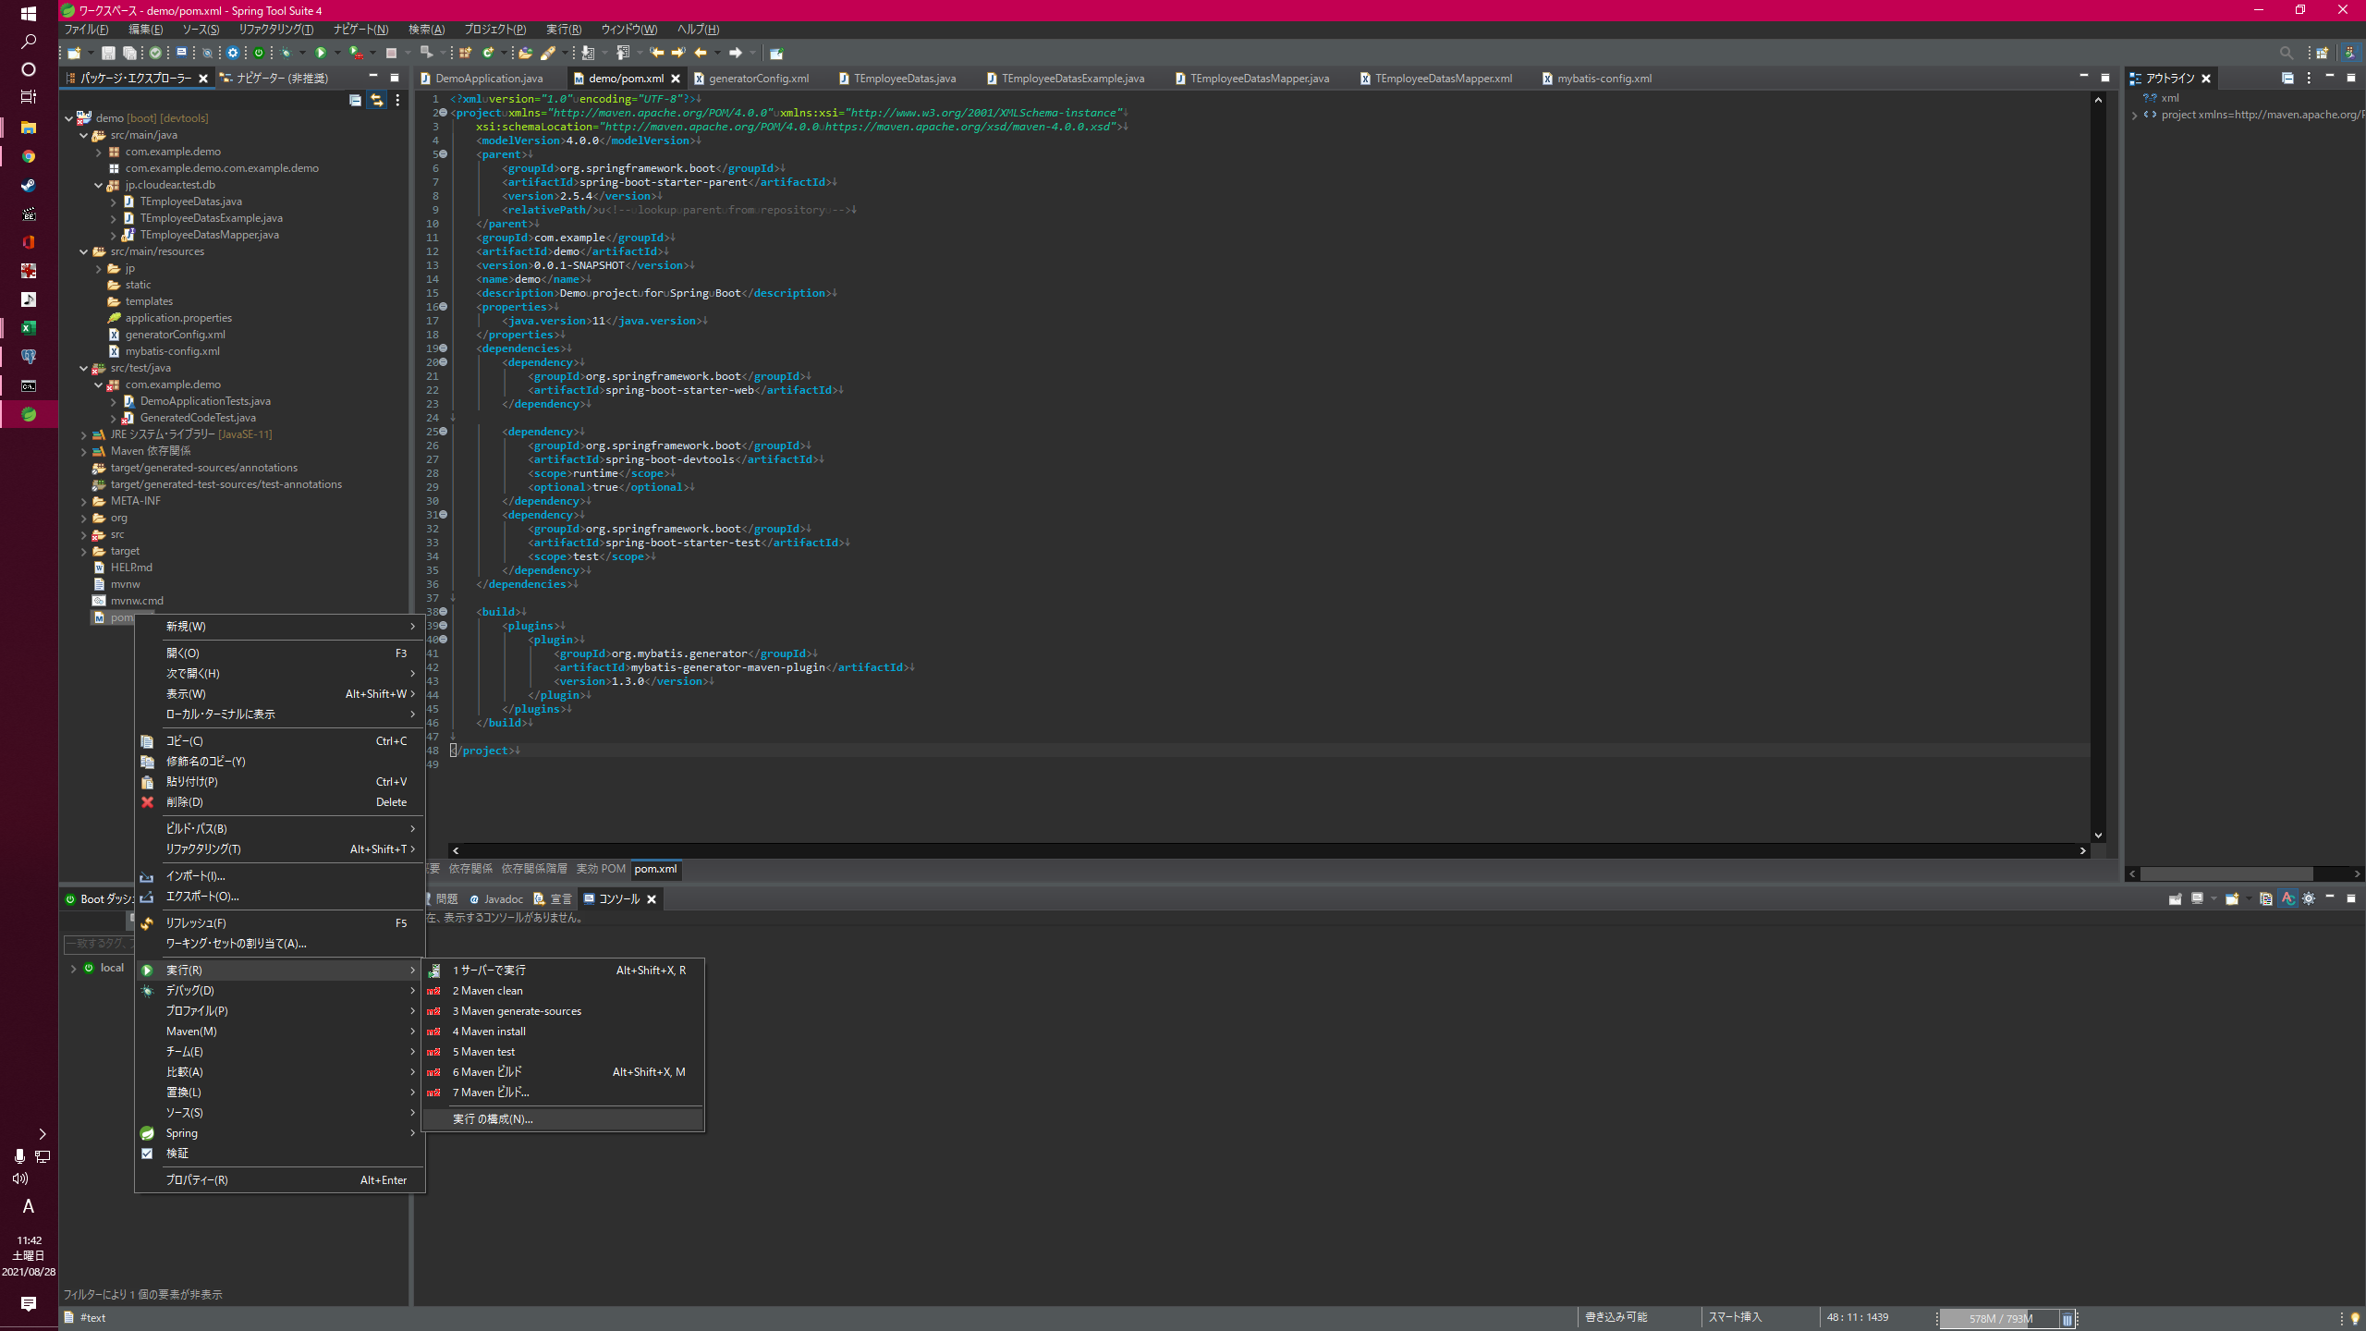

pom.xmlを右クリック

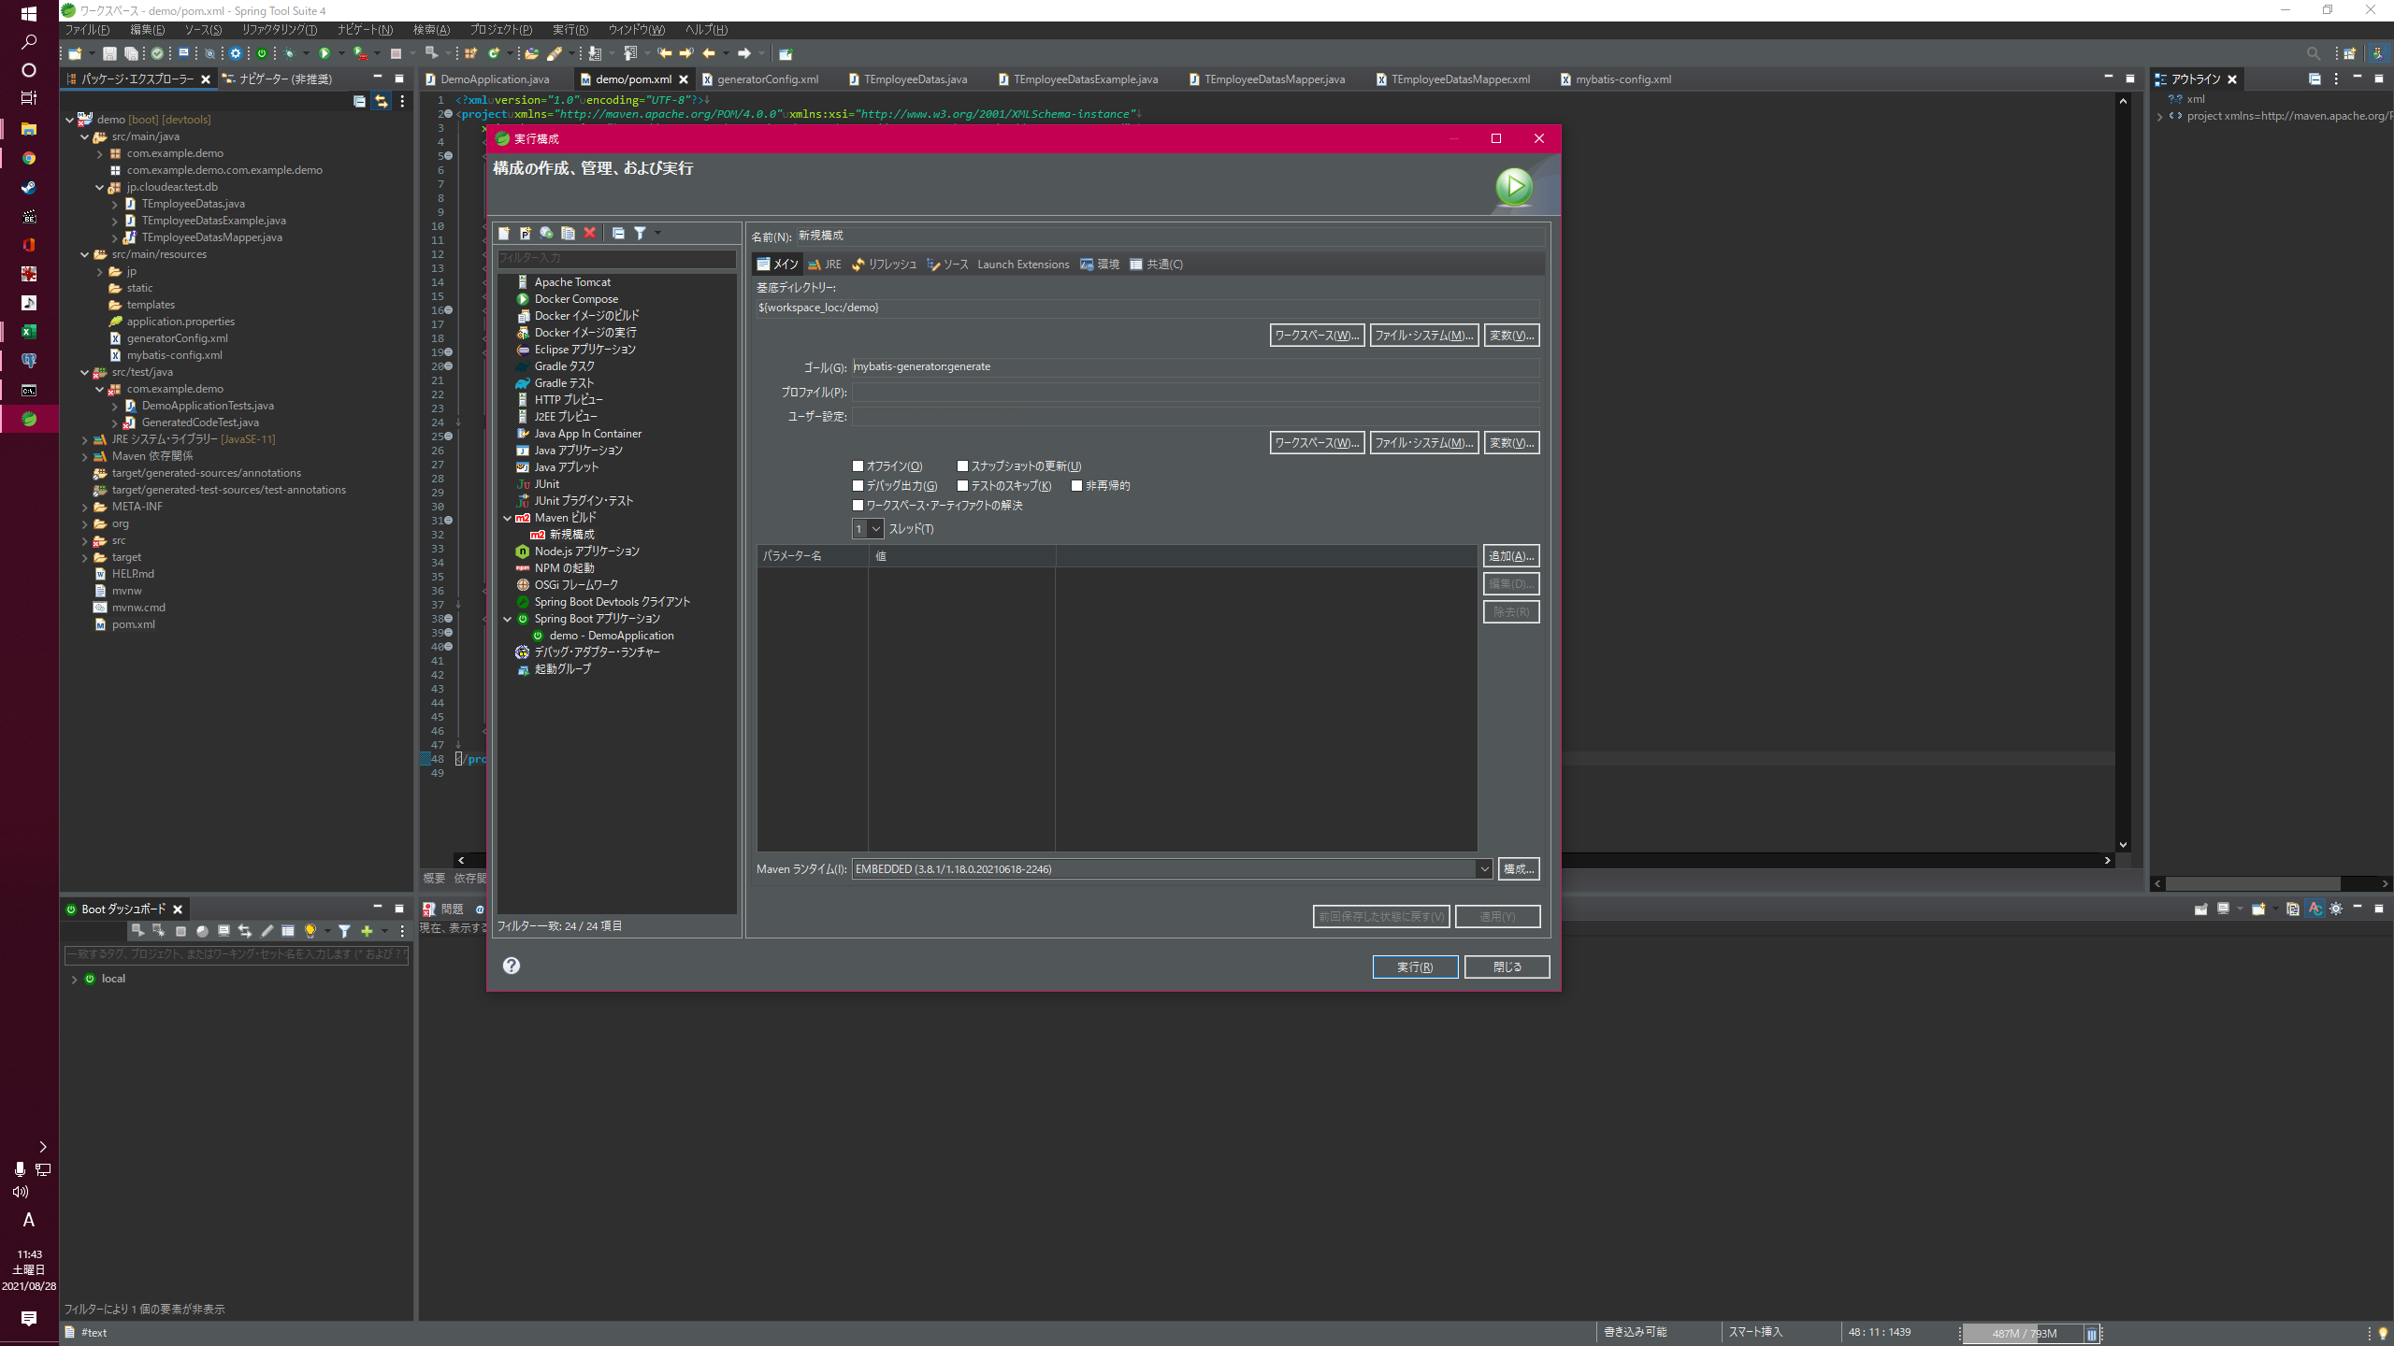

プロジェクトを指定

mybatis-generator:generate
を入力

Mavenビルドを右クリックからの新規構成

全部設定できたら実行

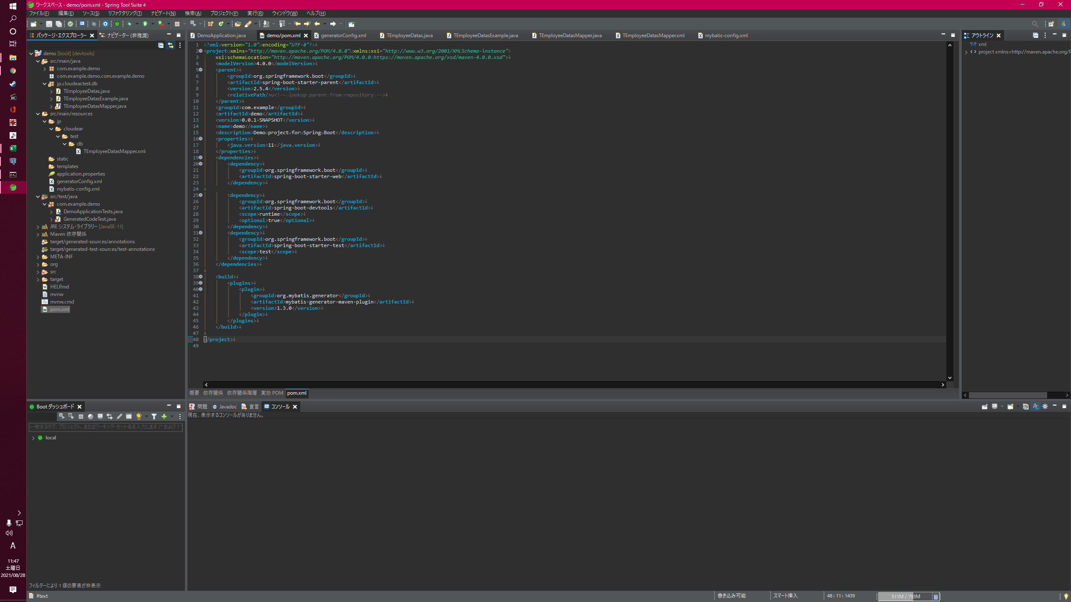
実行が終わると下記ディレクトリに４ファイル作成される

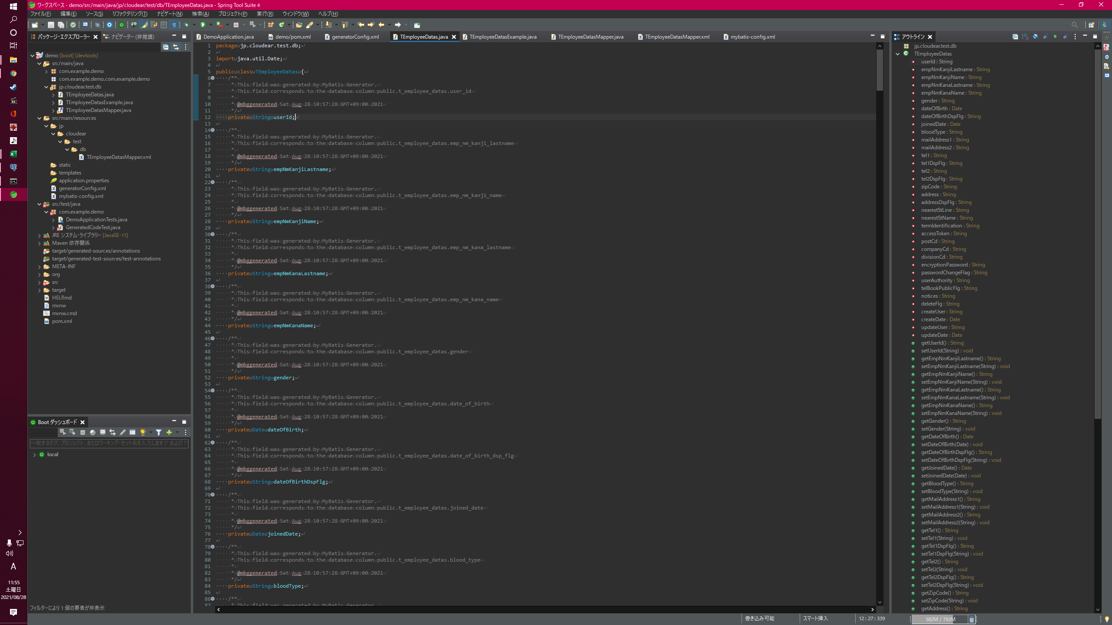

Xxx.java
テーブルに対応するEntityクラス。 カラムに対応するフィールドと、それに対するGetter/Setterが定義されている。

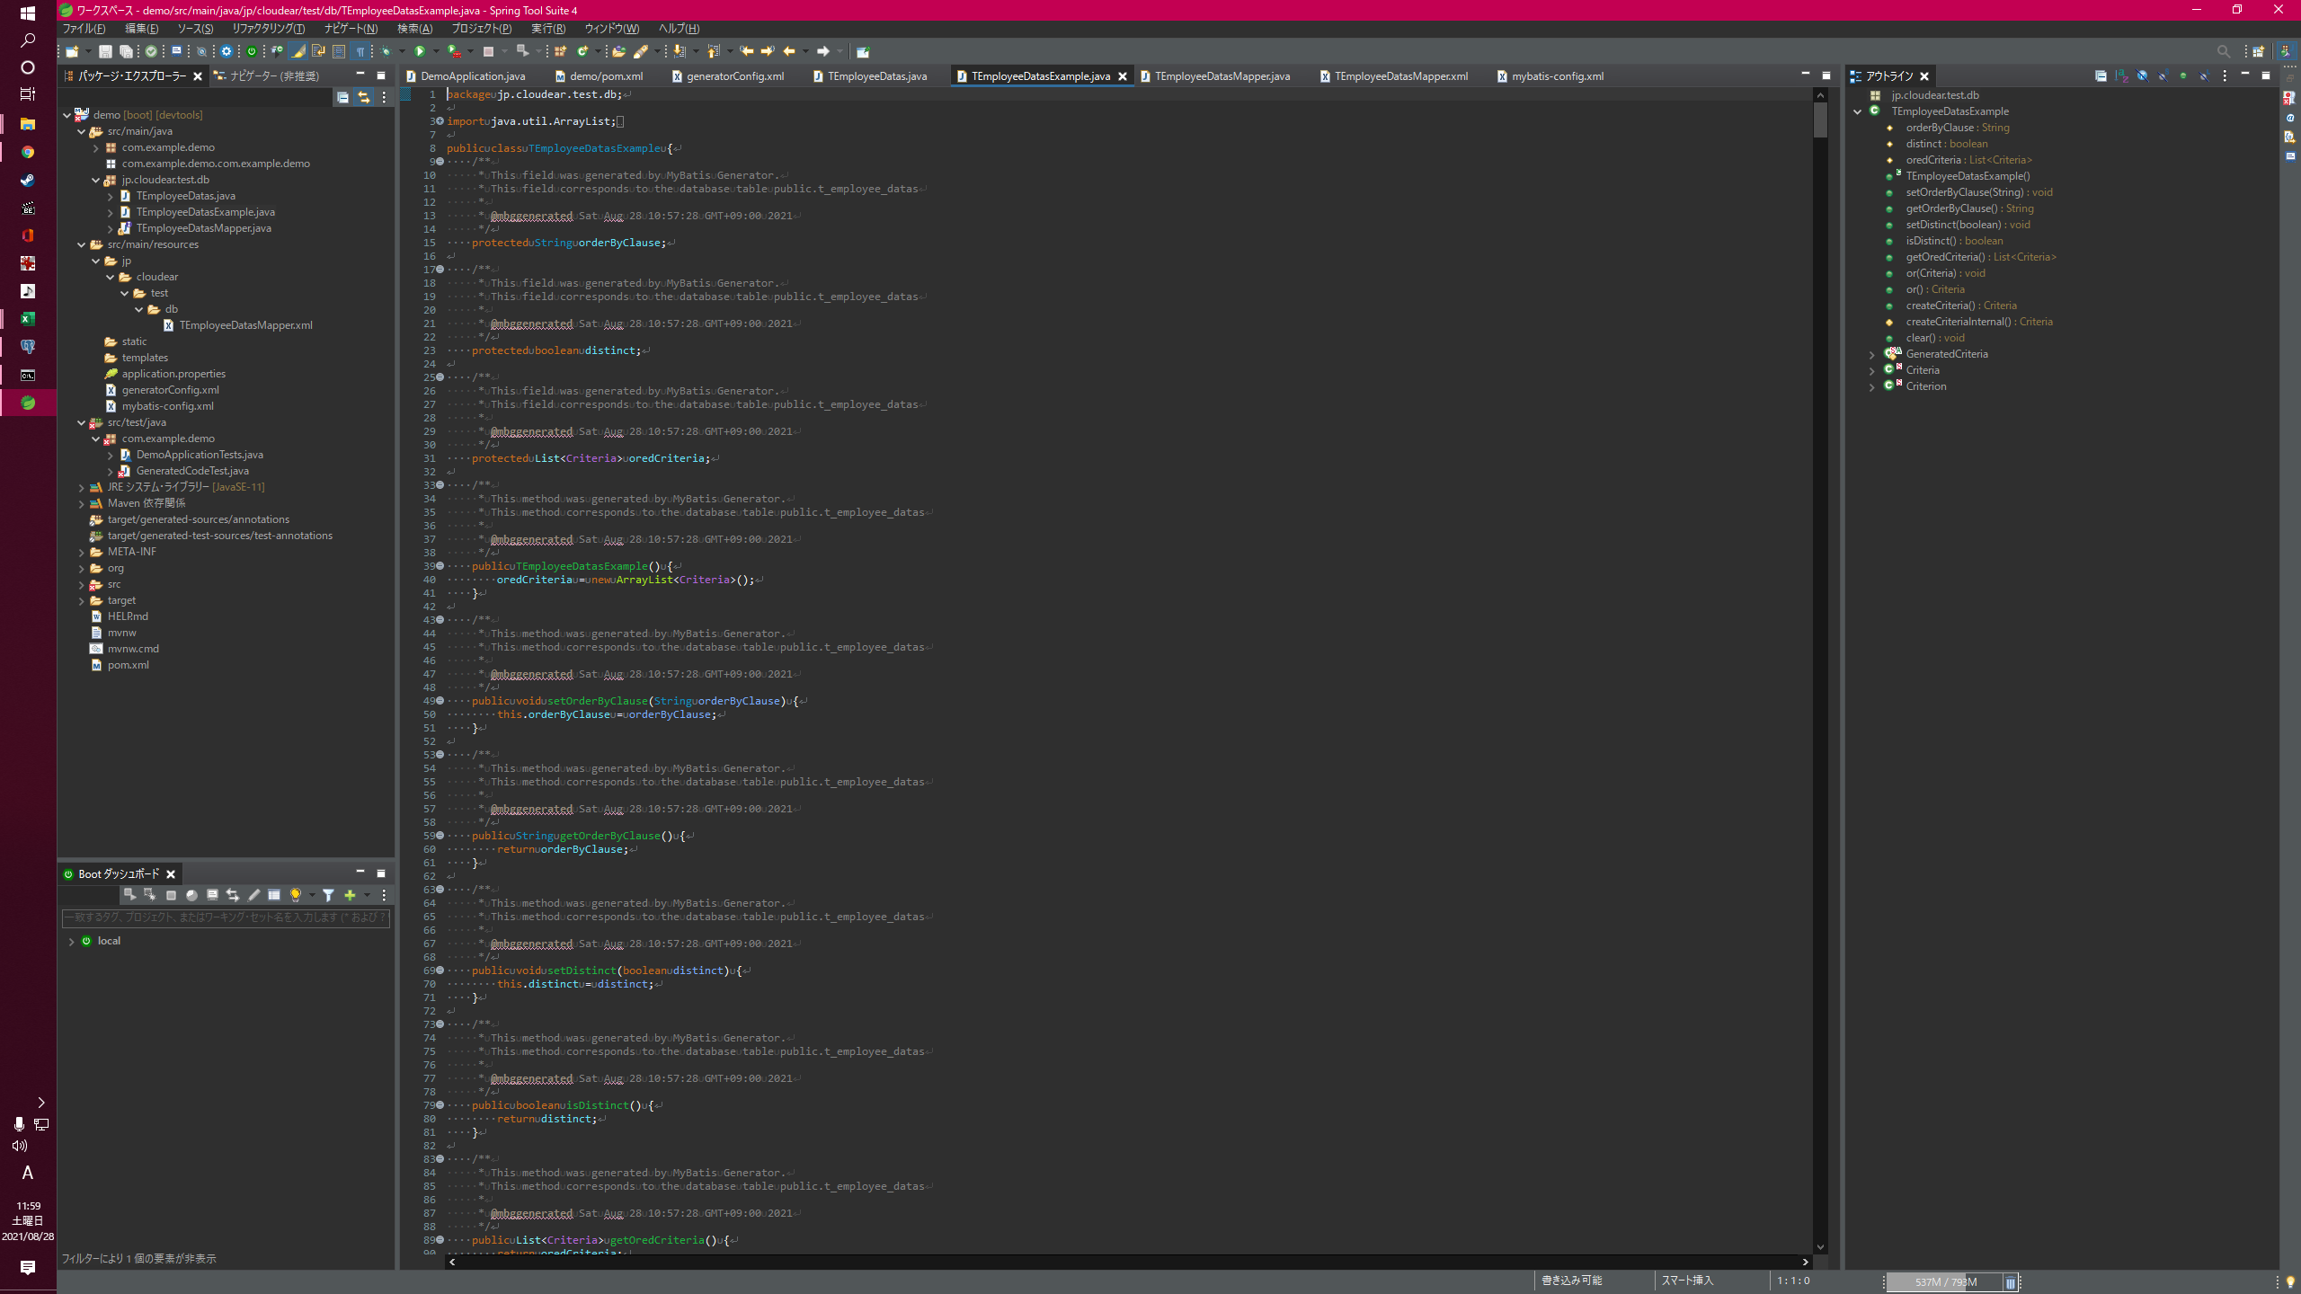

XxxExample.java
Where句の条件を組み立てるためのクラス。 ビルダーパターンで組み立てて使用する。

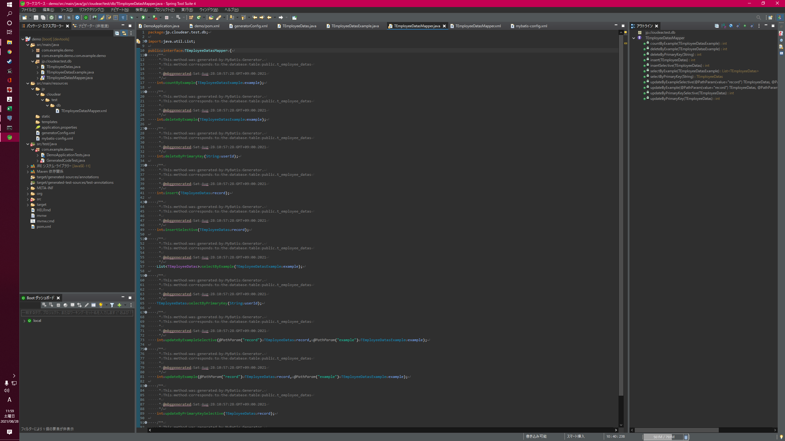

XxxMapper.java
DBアクセスにて使用頻度の高いメソッドを定義したインターフェース。 #insertや#updateByPrimaryKeyなど、ここで定義されているものは自分でロジックを実装することなく利用できる。 実装は後述するXxxMapper.xmlに記載されている。

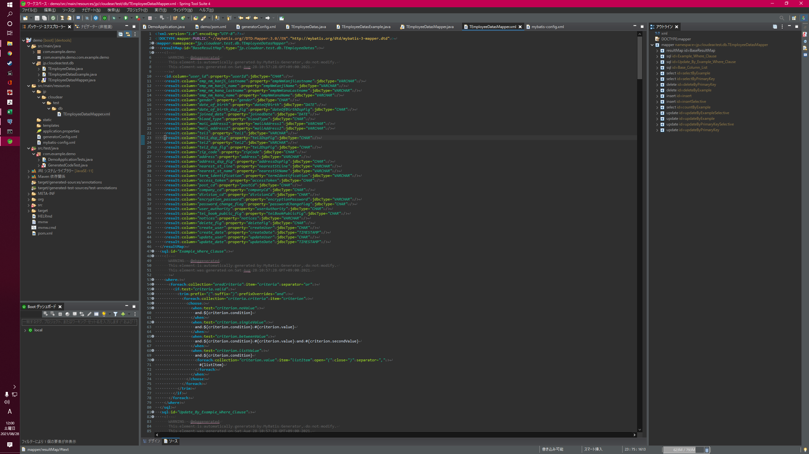

DBアクセスにて使用頻度の高いメソッドを定義したinterface。 #insertや#updateByPrimaryKeyなど、ここで定義されているものは自分でロジックを実装することなく利用できる。

